Sheet2
城堡 |  |  |  | 箭塔
等级 | 10 | 13.5 | 1.35 | 等级 | 攻击 | 攻速
1 | 10.00 |  |  | 1 | 22 | 0.5
2 | 13.50 |  |  | 2 | 30.8 | 0.63 | 1.4 | 1.26
3 | 18.23 |  |  | 3 | 43.12 | 0.79
4 | 24.60
5 | 33.22
6 | 44.84
7 | 60.53
8 | 81.72
9 | 110.32

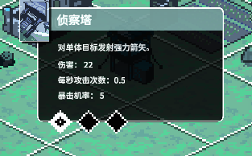
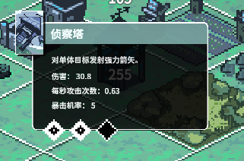

 |  |  |  |  |  |  |  |  | 2 | 0.67
 |  |  |  |  |  |  |  |  | 3.9 | 0.75 |  | 1.95 | 1.12
 |  |  |  |  |  |  |  |  | 7.61
 |  |  |  |  |  |  |  |  | 14.83

初始召唤9个 |  |  |  | 10

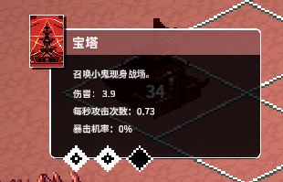
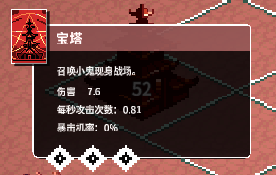
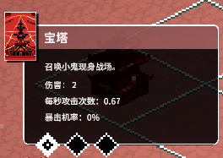
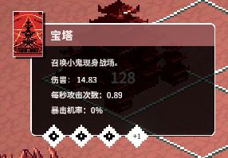
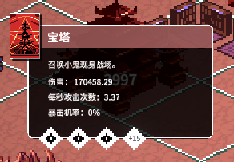

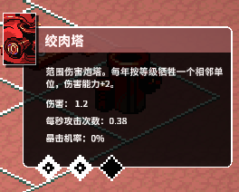
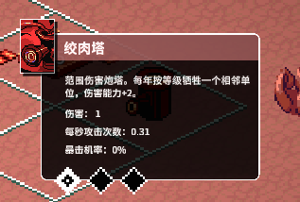

 |  |  |  |  |  |  |  |  | 1 | 0.31
 |  |  |  |  |  |  |  |  | 1.2 | 0.38 | 1.2 | 1.23

